Sheet1
Aditif A | 52 | 54 | 46 | 52 | 54 | 57 | 58
Aditif B | 51 | 45 | 43 | 46 | 47 | 45 | 53
Aditif C | 49 | 56 | 65 | 67 | 68 | 69 | 52
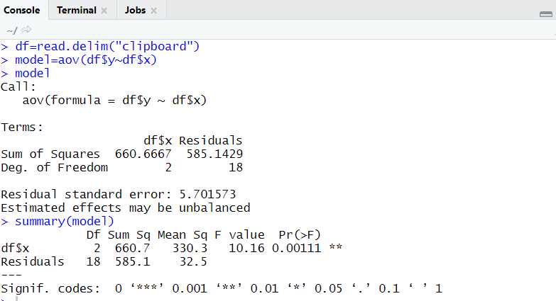
 |  |  |  |  |  |  |  | y | x
 |  |  |  |  |  |  |  | 52 | A
 | Aditif A | Aditif B | Aditif C |  |  |  |  | 54 | A
 | 52 | 51 | 49 |  |  |  |  | 46 | A
 | 54 | 45 | 56 |  |  |  |  | 52 | A
 | 46 | 43 | 65 |  |  |  |  | 54 | A
 | 52 | 46 | 67 |  |  |  |  | 57 | A
 | 54 | 47 | 68 |  |  |  |  | 58 | A
 | 57 | 45 | 69 |  |  |  |  | 51 | B
 | 58 | 53 | 52 |  |  |  |  | 45 | B
 |  |  |  |  |  |  |  | 43 | B
mean | 53.285714286 | 47.142857143 | 60.857142857 | 53.761904762 |  |  |  | 46 | B
variance | 15.571428571 | 12.80952381 | 69.142857143 |  |  |  |  | 47 | B
 |  |  |  |  |  |  |  | 45 | B
SSTR | 353.53061224 |  |  |  |  |  |  | 53 | B
MSTR | 176.76530612 |  |  |  |  |  |  | 49 | C
 |  |  |  |  |  |  |  | 56 | C
SSE | 585.14285714 |  |  |  |  |  |  | 65 | C
MSE | 32.507936508 |  |  |  |  |  |  | 67 | C
 |  |  |  |  |  |  |  | 68 | C
F | 5.4376046317 |  |  |  |  |  |  | 69 | C
 |  |  |  |  |  |  |  | 52 | C

RealTime
Metode A | 77 | 54 | 67 | 74 | 71
Metode B | 60 | 41 | 59 | 65 | 62
Metode C | 49 | 52 | 69 | 47 | 56
 |  |  |  |  |  |  | y | x
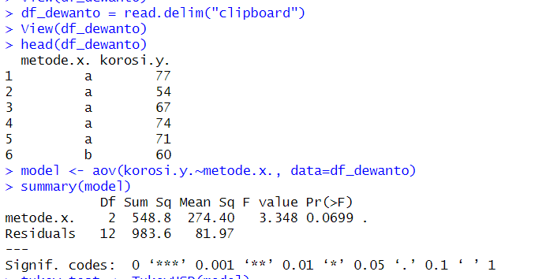
 |  |  |  |  |  |  | 77 | A
 | Metode A | Metode B | Metode C |  | n | 5 | 54 | A
 | 77 | 60 | 49 |  |  |  | 67 | A
 | 54 | 41 | 52 |  |  |  | 74 | A
 | 67 | 59 | 69 |  |  |  | 71 | A
 | 74 | 65 | 47 |  |  |  | 60 | B
 | 71 | 62 | 56 |  |  |  | 41 | B
 |  |  |  |  |  |  | 59 | B
 |  |  |  |  |  |  | 65 | B
 |  |  |  |  |  |  | 62 | B
mean | 68.6 | 57.4 | 54.6 | 60.2 |  |  | 49 | C
variance | 80.3 | 89.3 | 76.3 |  |  |  | 52 | C
 |  |  |  |  |  |  | 69 | C
SSTR | 548.8 |  |  |  |  |  | 47 | C
MSTR | 274.4 |  |  |  |  |  | 56 | C

SSE | 983.6
MSE | 81.966666667

F | 3.347702318

Laporan
Ctrl0 | 4.17 | 5.58 | 5.18 | 6.11 | 4.5 | 4.61 | 5.17 | 4.53 | 5.33 | 5.14
Ctrl1 | 4.81 | 4.17 | 4.41 | 3.59 | 5.87 | 3.83 | 6.03 | 4.89 | 4.32 | 4.69
Ctrl2 | 6.31 | 5.12 | 5.54 | 5.5 | 5.37 | 5.29 | 4.92 | 6.15 | 5.8 | 5.26

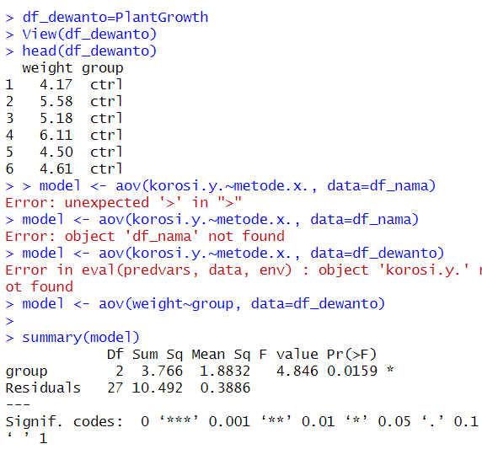
 |  |  |  |  |  |  |  |  | y | x
 | Ctrl0 | Ctrl1 | Ctrl2 |  | n | 10 |  |  | 4.17 | ctrl0
 | 4.17 | 4.81 | 6.31 |  |  |  |  |  | 5.58 | ctrl0
 | 5.58 | 4.17 | 5.12 |  |  |  |  |  | 5.18 | ctrl0
 | 5.18 | 4.41 | 5.54 |  |  |  |  |  | 6.11 | ctrl0
 | 6.11 | 3.59 | 5.5 |  |  |  |  |  | 4.5 | ctrl0
 | 4.5 | 5.87 | 5.37 |  |  |  |  |  | 4.61 | ctrl0
 | 4.61 | 3.83 | 5.29 |  |  |  |  |  | 5.17 | ctrl0
 | 5.17 | 6.03 | 4.92 |  |  |  |  |  | 4.53 | ctrl0
 | 4.53 | 4.89 | 6.15 |  |  |  |  |  | 5.33 | ctrl0
 | 5.33 | 4.32 | 5.8 |  |  |  |  |  | 5.14 | ctrl0
 | 5.14 | 4.69 | 5.26 |  |  |  |  |  | 4.81 | ctrl1
 |  |  |  |  |  |  |  |  | 4.17 | ctrl1
mean | 5.032 | 4.661 | 5.526 | 5.073 |  |  |  |  | 4.41 | ctrl1
variance | 0.33999555556 | 0.62992111111 | 0.19587111111 |  |  |  |  |  | 3.59 | ctrl1
 |  |  |  |  |  |  |  |  | 5.87 | ctrl1
SSTR | 3.766 |  |  |  |  |  |  |  | 3.83 | ctrl1
MSTR | 1.8832 |  |  |  |  |  |  |  | 6.03 | ctrl1
 |  |  |  |  |  |  |  |  | 4.89 | ctrl1
SSE | 10.492 |  |  |  |  |  |  |  | 4.32 | ctrl1
MSE | 0.3886 |  |  |  |  |  |  |  | 4.69 | ctrl1
 |  |  |  |  |  |  |  |  | 6.31 | ctrl2
F | 4.846 |  |  |  |  |  |  |  | 5.12 | ctrl2
 |  |  |  |  |  |  |  |  | 5.54 | ctrl2
 |  |  |  |  |  |  |  |  | 5.5 | ctrl2
 |  |  |  |  |  |  |  |  | 5.37 | ctrl2
 |  |  |  |  |  |  |  |  | 5.29 | ctrl2
 |  |  |  |  |  |  |  |  | 4.92 | ctrl2
 |  |  |  |  |  |  |  |  | 6.15 | ctrl2
 |  |  |  |  |  |  |  |  | 5.8 | ctrl2
 |  |  |  |  |  |  |  |  | 5.26 | ctrl2

